Deckblatt
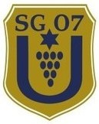
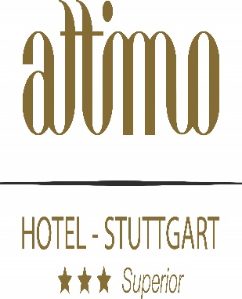
 |  | SG 07 Untertürkheim
 |  |  |  | 10. attimo-Cup

 |  |  | Am Samstag / Sonntag, den 20. / 21.05.2023
 | Anschrift Sportanlage: Bruckwiesenweg 18 A, 70327 Stuttgart- Untertürkheim
 | Kontakt am Turniertag: Robin Zeidler 0173/4136964

Gruppen A - D

Gruppe A |  |  |  |  | Gruppe B
1. | SG 07 Untertürkheim |  |  |  | 1. | TSV Uhlbach
2. | Borussia Dortmund |  |  |  | 2. | Borussia Mönchengladbach
3. | SV Fellbach |  |  |  | 3. | TSV Wendlingen
4. | SK Rapid Wien |  |  |  | 4. | Bayer 04 Leverkusen
5. | Fortuna Köln |  |  |  | 5. | FSV Waiblingen
6. | LASK Linz |  |  |  | 6. | Karlsruher SC

Gruppe C |  |  |  |  | Gruppe D
1. | TSV 1860 München |  |  |  | 1. | Eintracht Frankfurt
2. | FV Löchgau |  |  |  | 2. | SV Stuttgarter Kickers
3. | TSG 1899 Hoffenheim |  |  |  | 3. | VfR Heilbronn
4. | 1. FC Nürnberg |  |  |  | 4. | 1. FC Heidenheim
5. | TSF Ditzingen |  |  |  | 5. | FC Augsburg
6. | SV Vaihingen |  |  |  | 6. | TB Untertürkheim

> Die ersten drei jeder Gruppe erreichen den Meistercup
> Die Gruppen 4. bis 6. erreichen den Eurocup
> Die Gruppenspiele finden am Samstag , den 20.05.2023 statt.
> Die Endrunden finden am Sonntag, den 21.05.2023 statt.
> Genauere Uhrzeiten der einzelnen Gruppen bitte dem Spielplan entnehmen.
> Vorstellung der einzelnen Mannschaften Samstag um 9:40 / 14:15 Uhr

